awsクラスルーム
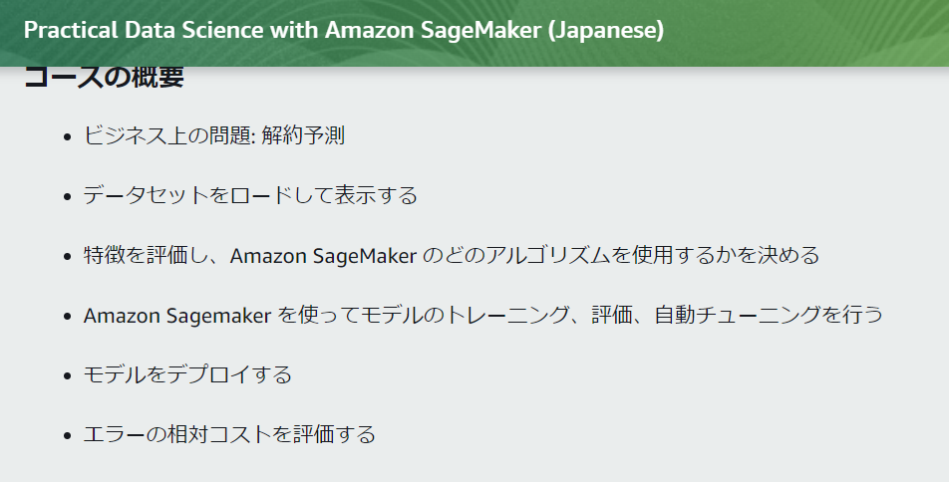

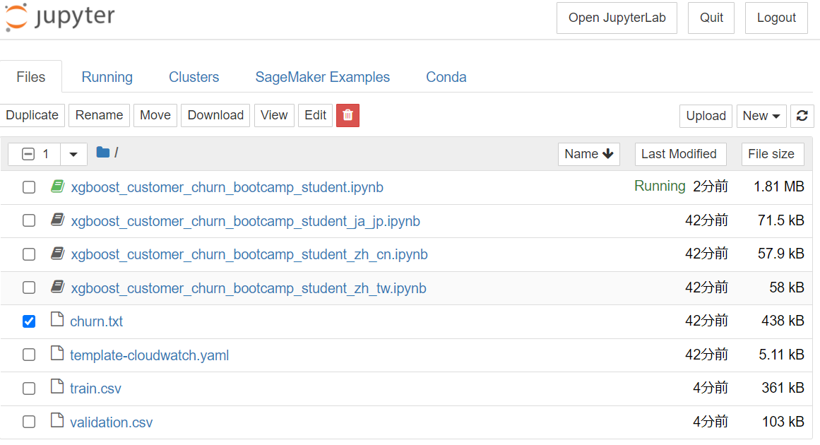

exercise 1 | データの理解：データ単体
 | for column in churn.select_dtypes(include=['object']).columns:
 | if column != 'Churn?':
 | display(pd.crosstab(
 | index=churn[column], columns=churn['Churn?'], normalize='columns'))

 | for column in churn.select_dtypes(exclude=['object']).columns:
 | print(column)
 | hist = churn[[column, 'Churn?']].hist(by='Churn?', bins=30)
 | plt.show()

exercise 2 | データの理解：相関
 | display(churn.corr())
 | pd.plotting.scatter_matrix(churn, figsize=(20, 20))
 | plt.show()

exercise 3 | モデルのトレーニングと評価. Xgbアルゴリズム使用。
 | # Creating the SageMaker Estimator object
 | import sagemaker
 | sess = sagemaker.Session()

 | xgb = sagemaker.estimator.Estimator(container,
 | role,
 | instance_count=1,
 | instance_type='ml.m4.xlarge',
 | output_path='s3://{}/{}/output'.format(
 | bucket, prefix),
 | sagemaker_session=sess)

exercise 4 | ハイパーパラメータ設定
 | # Set the hyperparameters
 | xgb.set_hyperparameters(max_depth=5,
 | eta=0.2,
 | gamma=4,
 | min_child_weight=6,
 | subsample=0.8,
 | silent=0,
 | objective='binary:logistic',
 | num_round=100)

exercise 5 | モデルエンドポイントAPIデプロイ
 | # Deploy the model
 | Variant = 'AllTraffic' # Configure the default deployment variant

 | from sagemaker.predictor import CSVSerializer

 | xgb_predictor = xgb.deploy(initial_instance_count=1,
 | instance_type='ml.m4.xlarge',
 | serializer=CSVSerializer())

exercise 6 | モデルハイパーパラメーター自動チューニング
 | # Recreate the Estimator from above
 | xgb = sagemaker.estimator.Estimator(container,
 | role,
 | instance_count=1,
 | instance_type='ml.m4.xlarge',
 | output_path='s3://{}/{}/output'.format(
 | bucket, prefix),
 | sagemaker_session=sess)

exercise 7
 | from sagemaker.tuner import IntegerParameter, CategoricalParameter, ContinuousParameter

 | xgb.set_hyperparameters(objective='binary:logistic',
 | num_round=10)
 | hyperparameter_ranges = {
 | 'eta': ContinuousParameter(0, 1),
 | 'min_child_weight': IntegerParameter(1, 10)
 | }

exercise 8

 | # Compete the statement
 | objective_metric_name='validation:error'

exercise 9
 | # Hyperparameter tunning job
 | from sagemaker.tuner import HyperparameterTuner

 | tuner = HyperparameterTuner(estimator=xgb,
 | objective_metric_name=objective_metric_name,
 | hyperparameter_ranges=hyperparameter_ranges,
 | objective_type='Minimize',
 | max_jobs=9,
 | max_parallel_jobs=3)
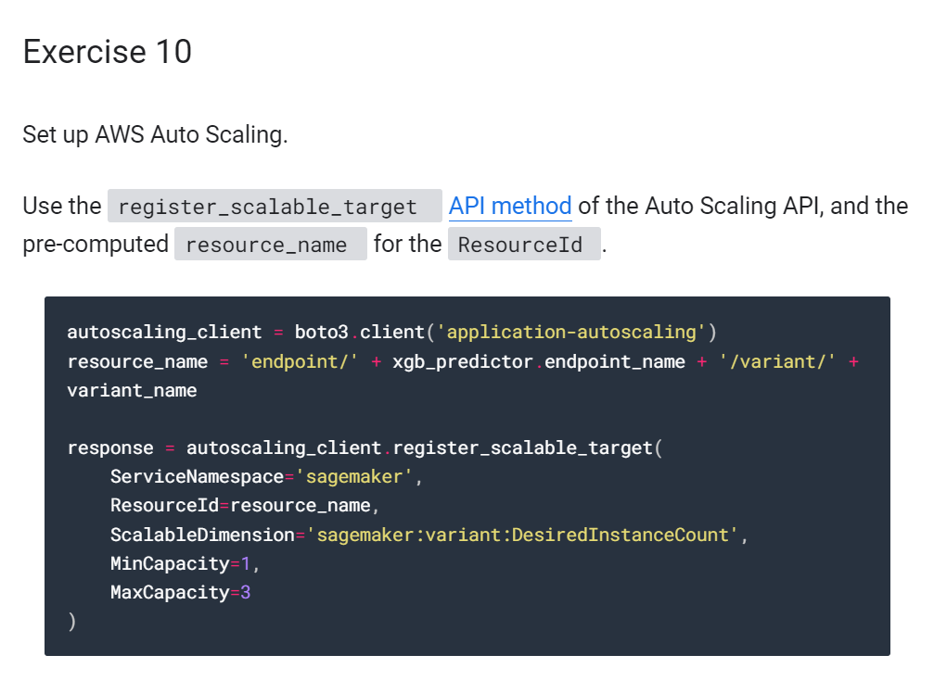
exercise 10 | autoscalling設定をして、本番環境に耐えうるようにする

 | autoscaling_client = boto3.client('application-autoscaling')
 | resource_name = 'endpoint/' + xgb_predictor.endpoint_name + '/variant/' + variant_name

 | response = autoscaling_client.register_scalable_target(
 | ServiceNamespace='sagemaker',
 | ResourceId=resource_name,
 | ScalableDimension='sagemaker:variant:DesiredInstanceCount',
 | MinCapacity=1,
 | MaxCapacity=3
 | )

exercise 11
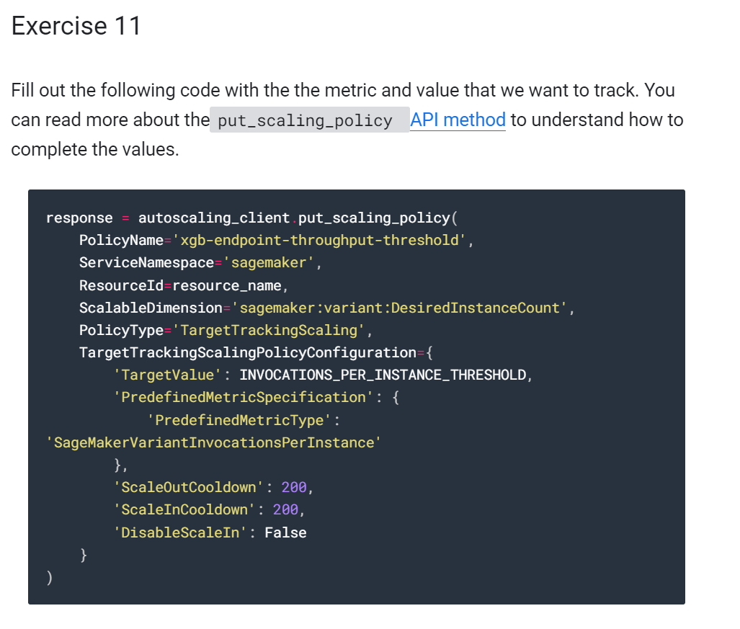
 | response = autoscaling_client.put_scaling_policy(
 | PolicyName='xgb-endpoint-throughput-threshold',
 | ServiceNamespace='sagemaker',
 | ResourceId=resource_name,
 | ScalableDimension='sagemaker:variant:DesiredInstanceCount',
 | PolicyType='TargetTrackingScaling',
 | TargetTrackingScalingPolicyConfiguration={
 | 'TargetValue': INVOCATIONS_PER_INSTANCE_THRESHOLD,
 | 'PredefinedMetricSpecification': {
 | 'PredefinedMetricType': 'SageMakerVariantInvocationsPerInstance'
 | },
 | 'ScaleOutCooldown': 200,
 | 'ScaleInCooldown': 200,
 | 'DisableScaleIn': False
 | }
 | )

202207
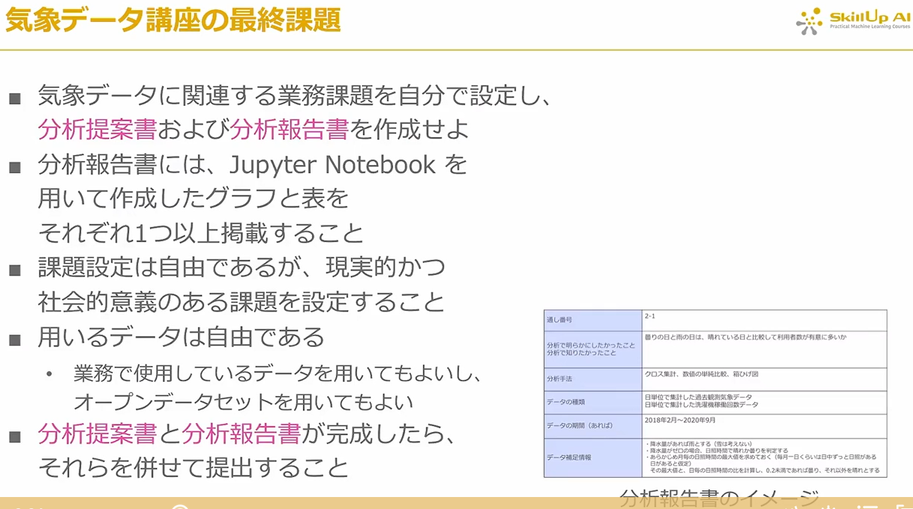


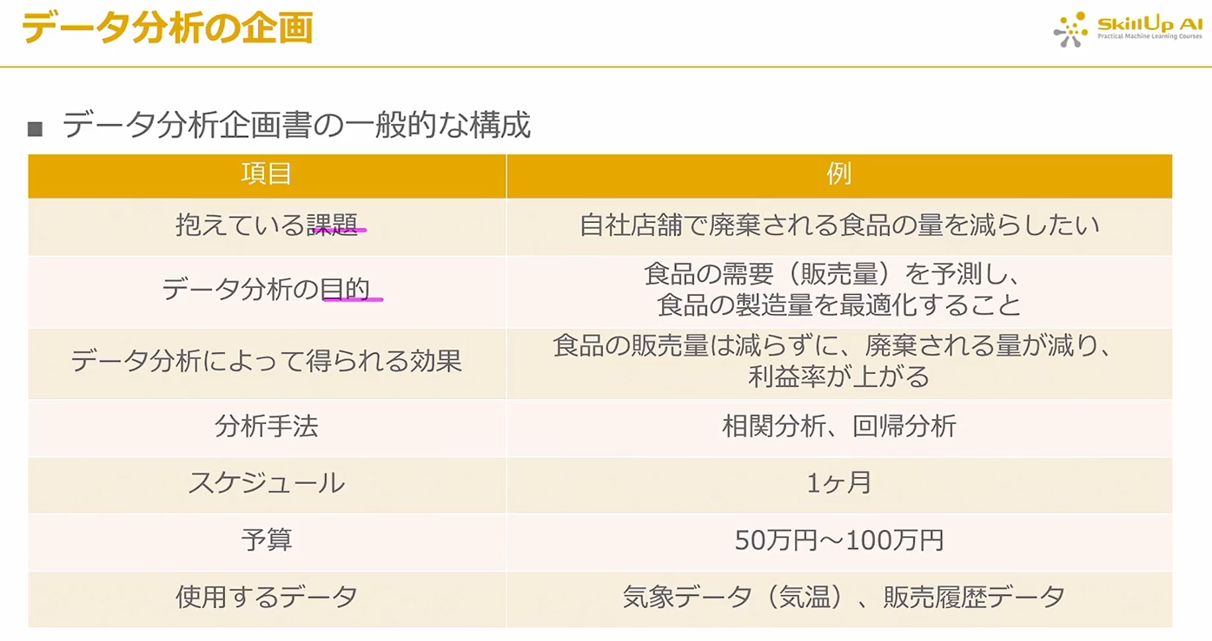
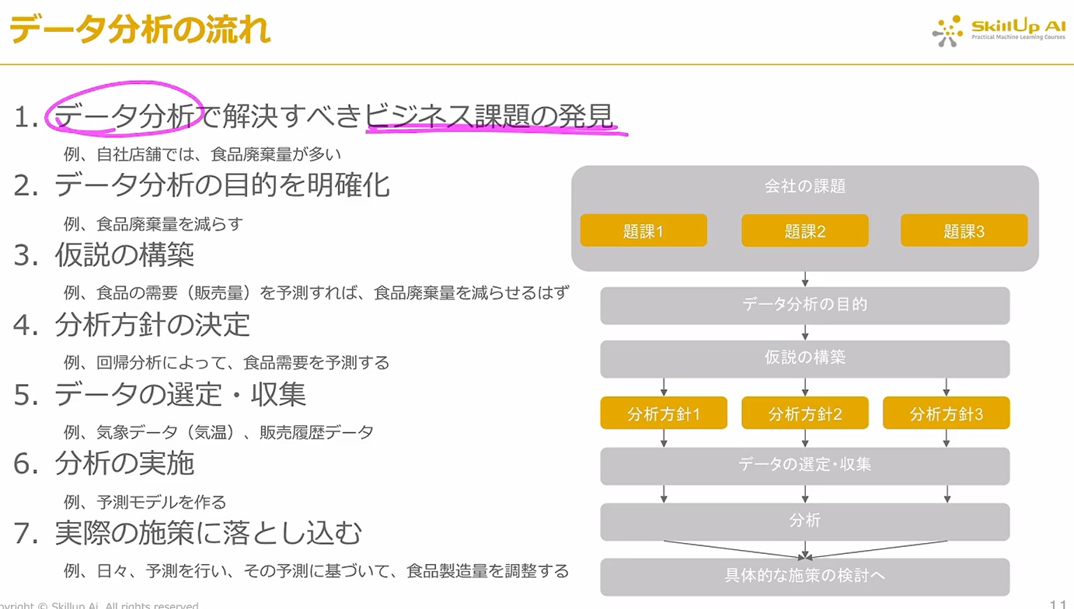

テーマ

 | 抱えている課題
 |  | 天気による、売り上げ貢献
 |  |  | 人件費最適化
 | データ分析の目的
 |  | 天気を予測し、需要予測を通して、人件費最適化の効果を検証する

 | データ分析によって、得られる効果
 |  | 天気を考慮した需要予測の妥当性の検証
 | 分析方法
 |  | EDA
 |  | 需要予測の実現可能性

データ理解

 | EDA(探索的データ解析)
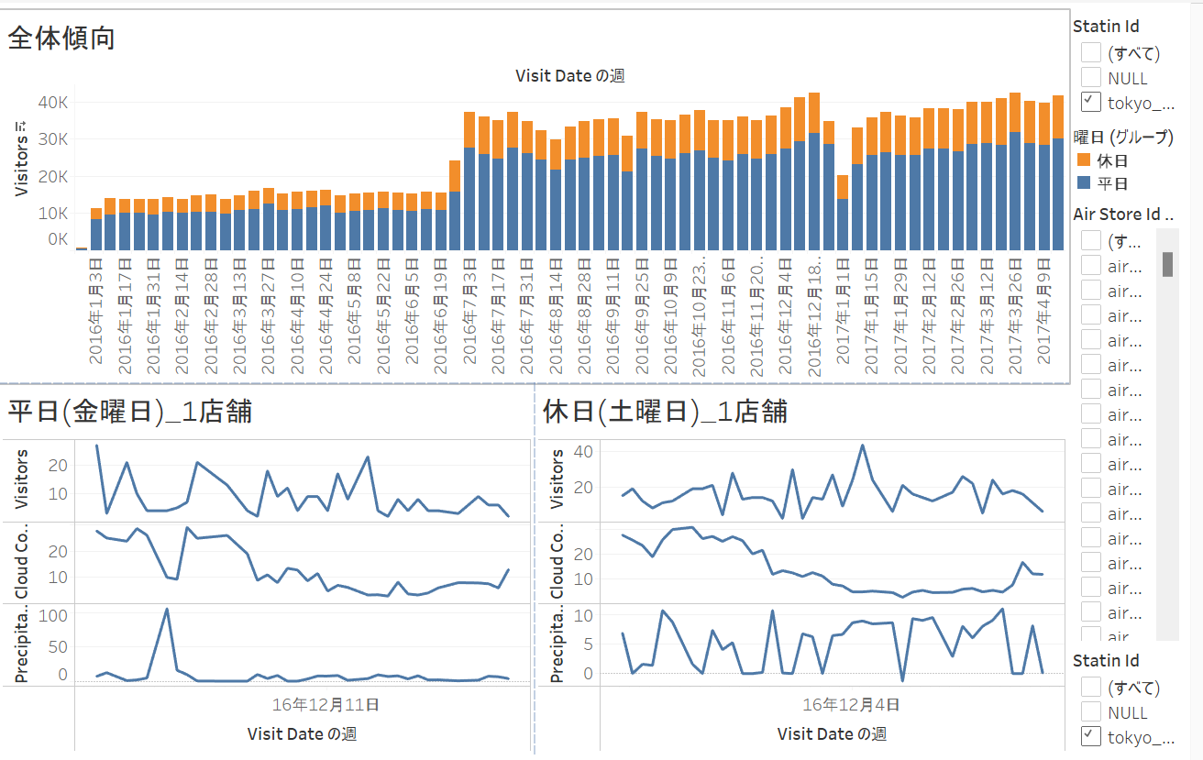

予測
 |  | https://qiita.com/wakame1367/items/6982e1e30b3b508d5baf
 |  | xgboost
 |  | light-gbm | https://www.kaggle.com/code/meli19/py-single-light-gbm-lb-0-521/script
 |  | light-gbmについて
 |  | ★ | https://toukei-lab.com/light-gbm
 |  | ★ | https://mathmatical22.xyz/2020/04/09/%E3%80%90%E5%88%9D%E5%AD%A6%E8%80%85%E5%90%91%E3%81%91%E3%80%91lightgbm-%E5%9F%BA%E6%9C%AC%E7%9A%84%E3%81%AA%E4%BD%BF%E3%81%84%E6%96%B9-%E5%9B%9E%E5%B8%B0%E5%88%86%E6%9E%90%E7%B7%A8%E3%80%90python/
 |  | ★ | https://zenn.dev/megane_otoko/articles/2021ad_03_simple_regression
 |  | データセットについて
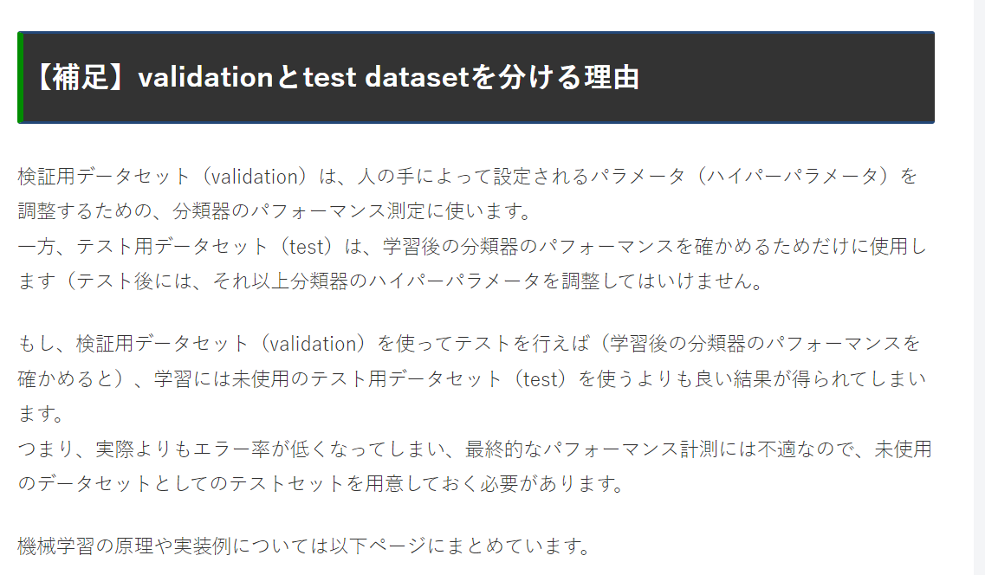
 |  |  | https://algorithm.joho.info/programming/python/keras-train-validation-test-dataset/
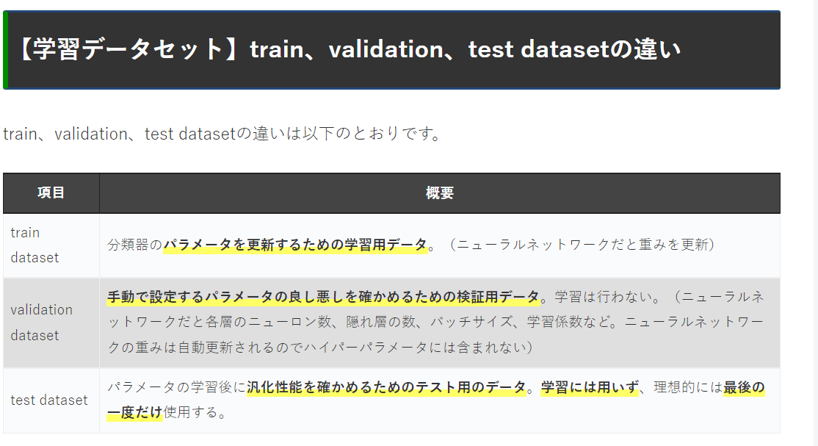

 |  |  | scikit-learnでデータをTrain・Test・Varidationに分割する方法
 |  |  | https://www.kuroshum.com/entry/2020/05/04/scikit-learn%E3%81%A7%E3%83%87%E3%83%BC%E3%82%BF%E3%82%92Train%E3%83%BBTest%E3%83%BBVaridation%E3%81%AB%E5%88%86%E5%89%B2%E3%81%99%E3%82%8B%E6%96%B9%E6%B3%95

関連する気象情報
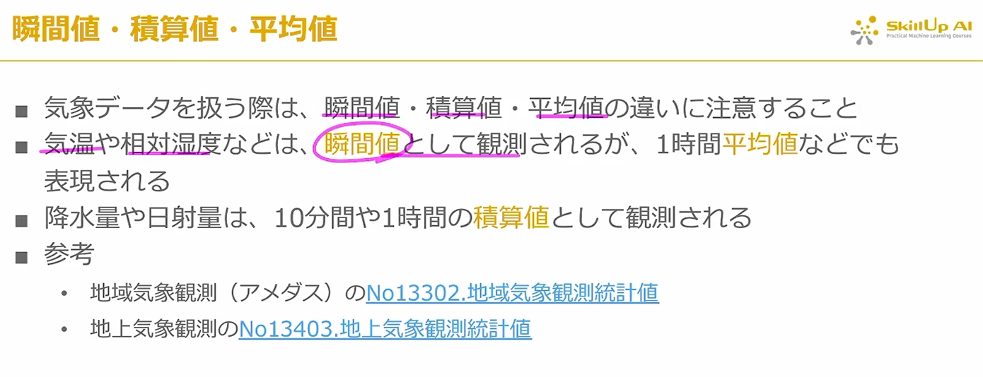
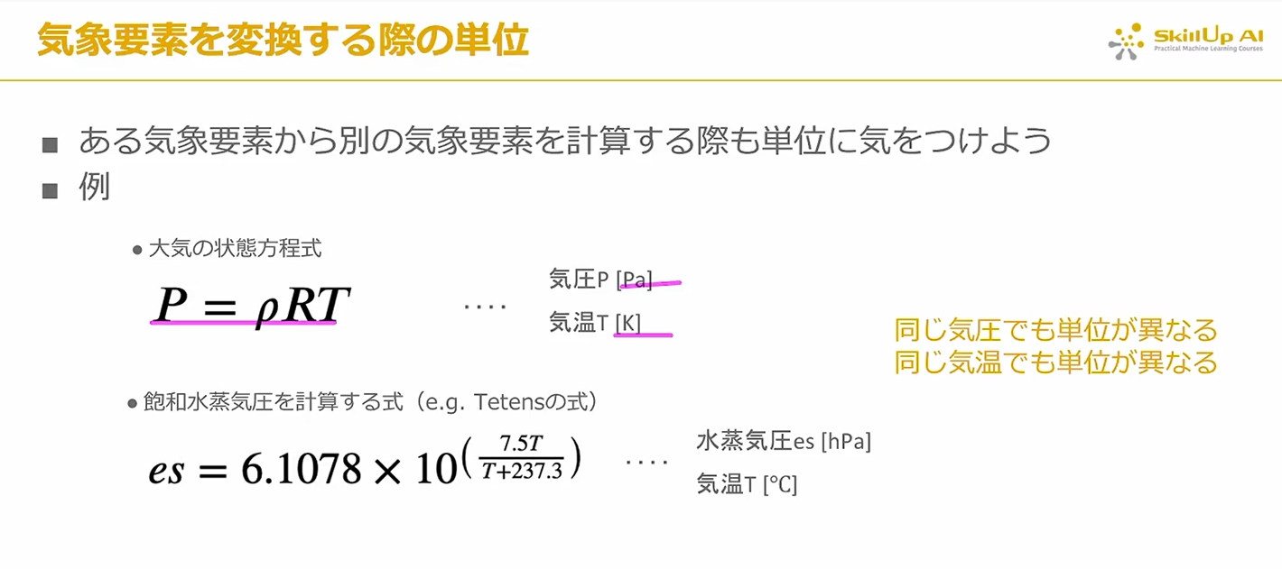




成果物 | 分析報告書 |  | jupyter notebook

